Sheet1
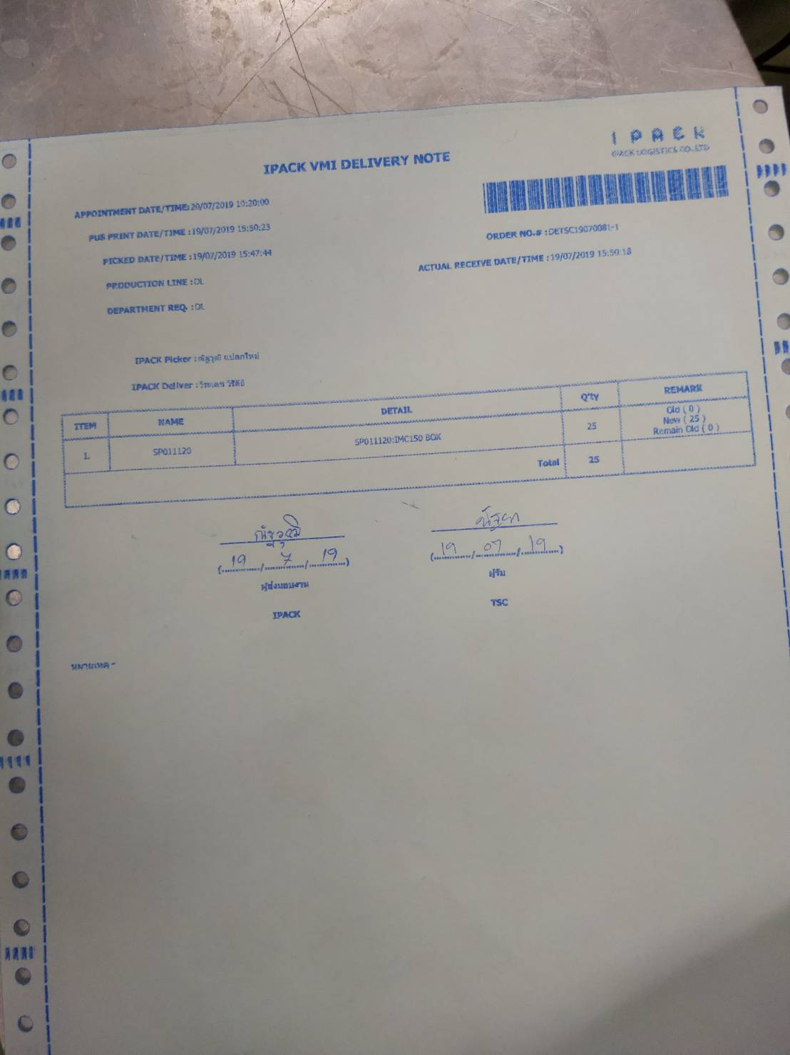

หลังจาก Create User project VMI ฝ่าย EN แล้วรบกวนย้ายงาน IMC 150 จำนวน 25 ใบไปให้ ฝ่าย EN ด้วยครับ เนื่องจาก แผนก DL เบิก Support ให้ไปก่อนดังนั้นค่าใช้จ่ายก็จะลงกับแผนก DL ครับ

